业务概念
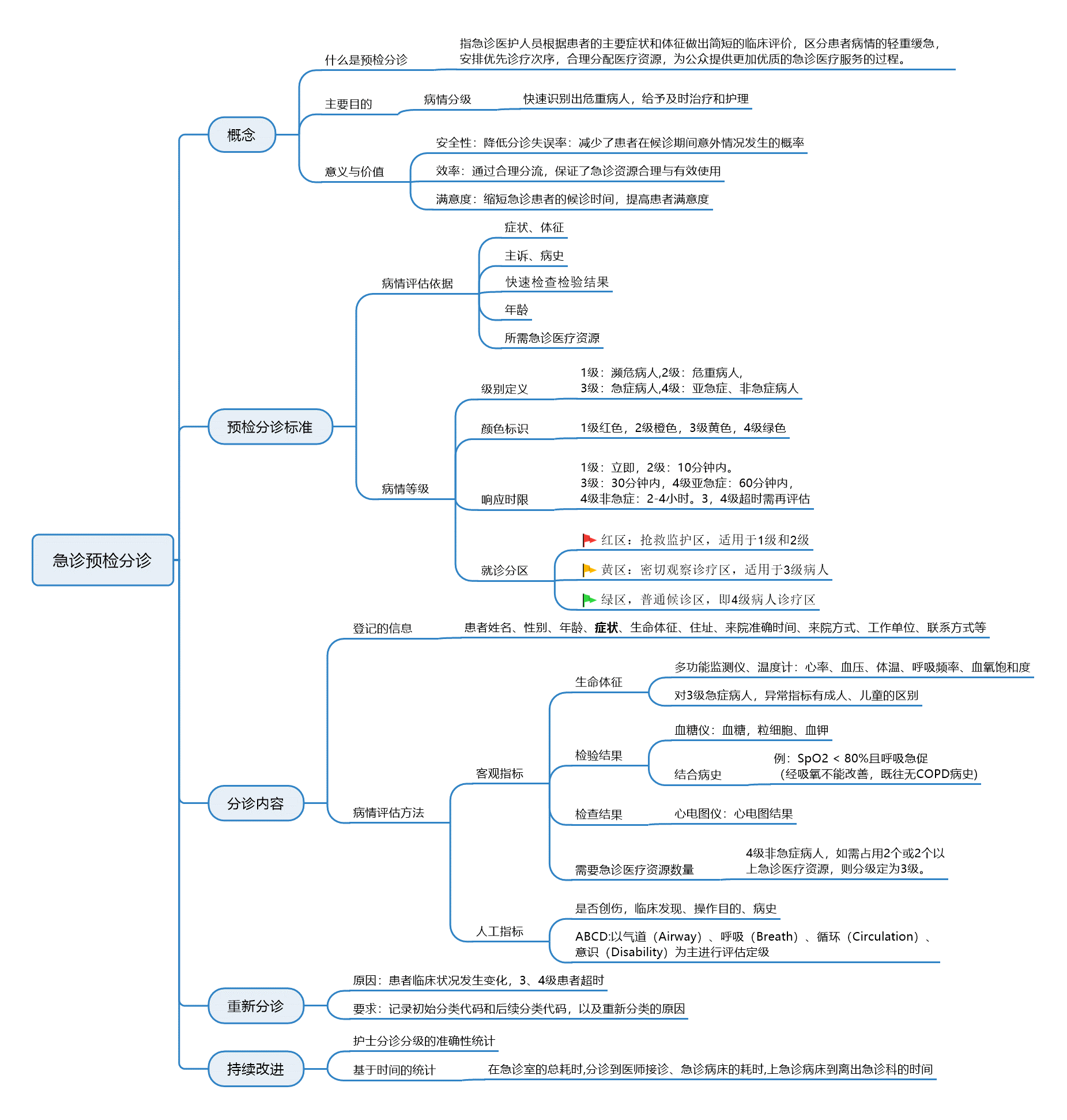

急诊医疗资源指在获取急诊病人的主诉后，根据主诉及所属医疗机构急诊科的资源配置，评估病人在进入急诊科到安置好病人过程中可能需要的急诊医疗资源（附录B）个数。 |  | 对急症病人（3级），按不同年龄段判断是否存在生命体征异常，如不存在则为4级
列入急诊分级的资源 | 不列入急诊分级的资源 | 生命体征异常 | <3个月 | 3个月-3岁 |  |  | 3-8岁 | >8岁
Ø 实验室检查（血和尿） | Ø 病史查体（不包括专科查体） |  |  | 3-6月 | 6-12月 | 1-3岁
Ø ECG、X线 | Ø POCT（床旁快速检测） | 心率 | ＞180 | ＞160 |  |  | ＞140 | ＞120
Ø CT/MRI/超声 |  |  | ＜100 | ＜90 | ＜80 | ＜70 | ＜60 | ＜60
Ø 血管造影 |  | 呼吸* | ＞50 | ＞40 |  |  | ＞30 | ＞20
Ø 建立静脉通路补液 | Ø 输生理盐水或肝素封管 |  | ＜30 | ＜25 |  |  | ＜20 | ＜14
Ø 静脉注射、肌注、雾化治疗 | Ø 口服药物 | 血压-收缩压（mmHg）** | ＞85 | ＞90＋年龄×2 |  |  |  | ＞140
 | Ø 处方再配 |  | ＜65 | ＜70＋年龄×2 |  |  |  | ＜90
Ø 专科会诊 | Ø 电话咨询细菌室、检验室 | 指测脉搏氧饱和度 | <92%
Ø 简单操作（n=1） | Ø 简单伤口处理 | *评估小儿呼吸时尤其要注意呼吸节律；
如导尿、撕裂伤修补 | 如绷带、吊带、夹板等 | **评估小儿循环时须查毛细血管充盈时间和紫绀，
Ø 复杂操作（n=2） |  | 病情评估时血压值仅为参考指标，有无靶器官损害是关键，血压升高合并靶器官损害，则分级上调一级；
如镇静镇痛 |  | 成人单纯血压升高（无明显靶器官损害证据）时，若收缩压＞180mmHhg，则病情分级上调一级；
《急诊病人病情分级指导原则 （征求意见稿） 》2011 |  | 要重视低血压问题，收缩压低于低限者分级标准均应上调一级。
医院急诊科规范化流程(WS T 390-2012)

分诊标准体系
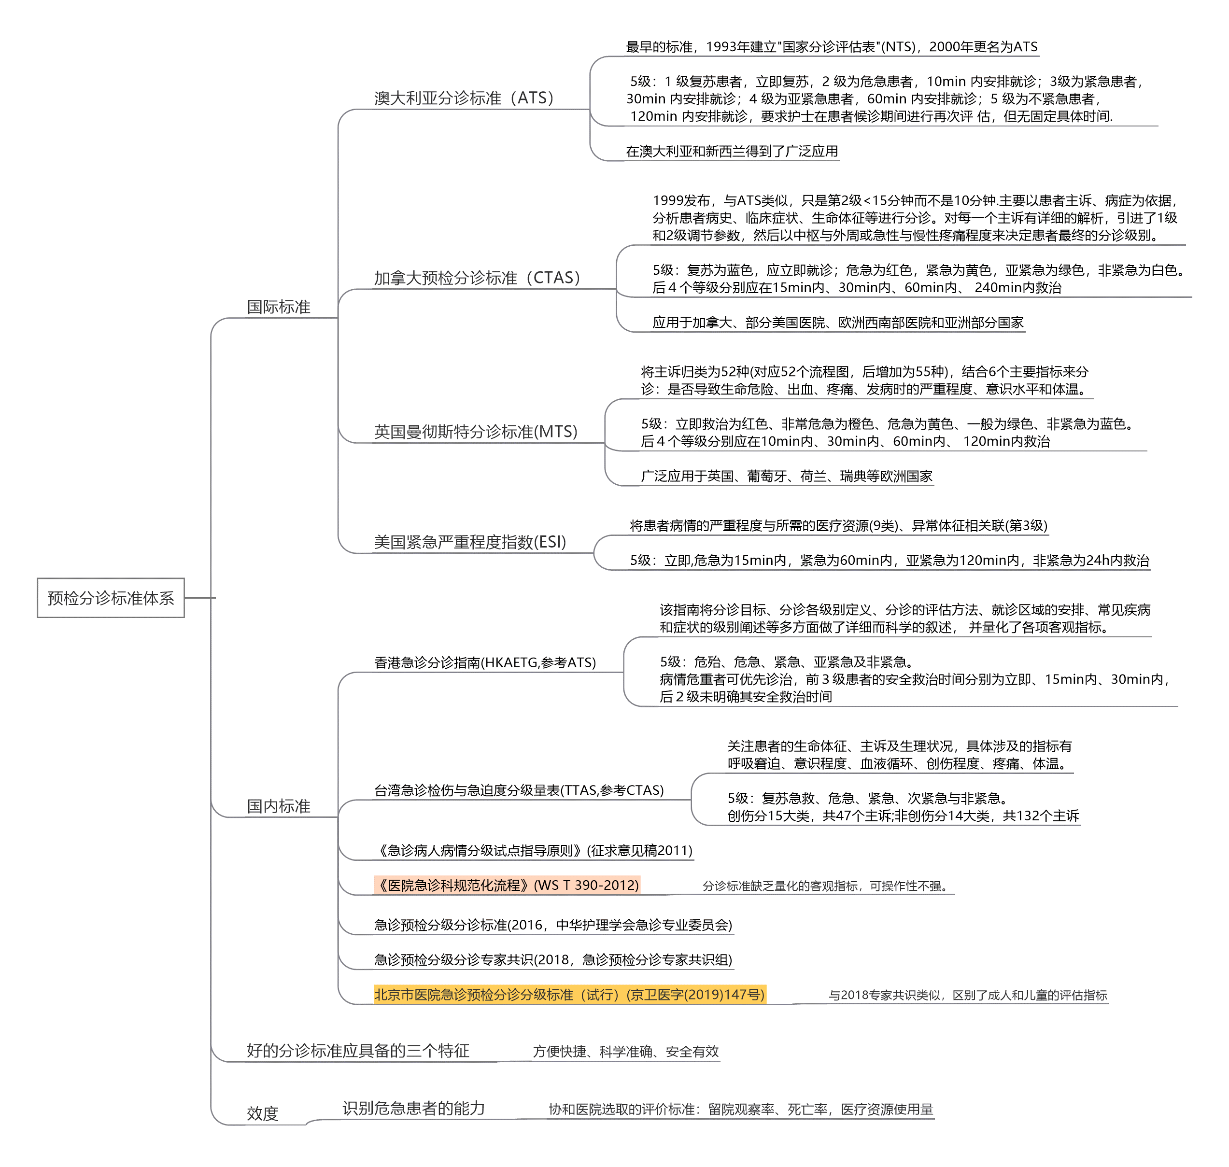
国际国内标准体系

分诊标准指标
急诊预检分诊病情分级标准
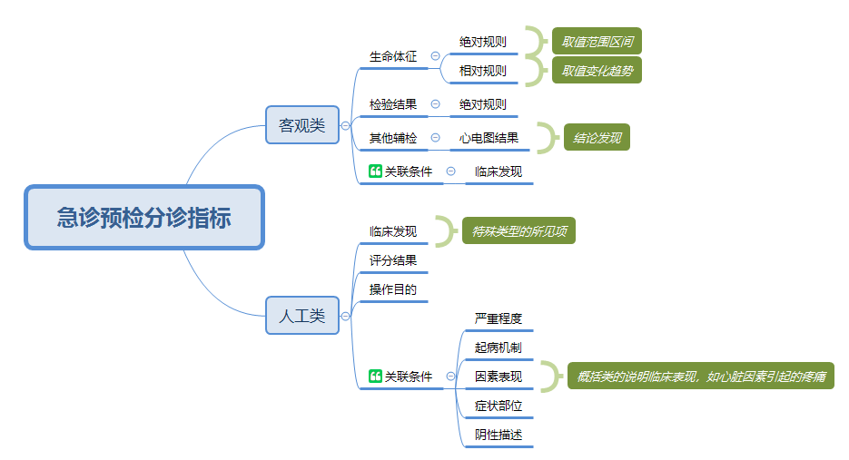

病情级别 | 病情严重程度 | 级别描述 | 指标维度 |  |  |  |  |  |  |  | 响应要求 | 响应时限及分区 | 患者标识颜色 | 北京市标准：儿童生命体征评估参数——心率分级（次/分钟）
 |  |  | 客观评估指标 |  |  |  | 人工评定指标 |  |  |  |  |  |  | 年龄分组 | 1级 | 2级 | 3级 | 4级 | 3级 | 2级 | 1级
 |  |  | 2018专家共识 | 解析 | 北京市标准(成人) | 北京市标准(儿童) | 2018专家共识 | 解析 | 北京市标准(成人) | 北京市标准(儿童) |  |  |  | 0～3月 | ＜40 | 40～70 | 70～90 | 90～180 | 180～205 | 205～230 | ＞230
1级 | 濒危 | 正在或即将发生的生命威胁或病情恶化，需要立即进行积极干预 | 心率 > 180次/min或 < 40次/min | [所见项]心率的指标规则 | 心率 > 180次/min或 < 40次/min | 心率参考附表 | 心博/呼吸停止或节律不稳定 | [临床发现]心搏 Or [临床发现]呼吸停止 Or [临床发现]心节律不稳定 | 心博/呼吸停止或节律不稳定 | 心博/呼吸停止或节律不稳定 | 立即进行评估和救治，安排患者进入复苏区或抢救室 | ◆立即救治 ◆复苏区 | 红色 | ～6月 | ＜40 | 40～65 | 65～80 | 80～160 | 160～180 | 180～210 | ＞210
 |  |  | 收缩压 < 70 mmHg | [所见项]收缩压的指标规则 | 收缩压 < 70 mmHg | 低血压（收缩压 低于同年龄组正常值的第5百分位数）： 0～28日足月新生 儿＜60mmHg； 1～12 月婴儿＜70mmHg； 1～10岁儿童＜70+ （2×年龄）mHg； 10岁以上儿童＜ 90mmHg | 气道不能维持 | [临床发现]气道阻塞 | 气道不能维持 | 严重呼吸窘迫 |  |  |  | ～12月 | ＜40 | 40～63 | 63～80 | 80～140 | 140～160 | 160～180 | ＞180
 |  |  | 急性血压降低，较平素血压低30~60 mmHg | [所见项]血压的指标相对规则 | 急性血压降低，较平素血压低30~60 mmHg | 呼吸频率参考附表 | 休克 | [临床发现]休克 | 休克 | 休克 |  |  |  | ～3岁 | ＜40 | 40～60 | 60～75 | 75～130 | 130～145 | 145～165 | ＞165
 |  |  | SpO2 < 80%且呼吸急促（经吸氧不能改善，既往无COPD病史) | [所见项]血氧饱和度的指标规则+[临床发现]呼吸急促 | SpO2 < 80%且呼吸急促（经吸氧不能改善，既往无COPD病史) | SpO2<85%且呼吸 急促（青紫型先天性心脏病除外) | 明确心肌梗死 | [临床发现]心肌梗死 | 明确心肌梗死 | 气道阻塞/窒息需要紧急气管插管或气管切开 |  |  |  | ～6岁 | ＜40 | 40～55 | 55～70 | 70～110 | 110～125 | 125～140 | ＞140
 |  |  | 腋温 > 41℃ | [所见项]体温-腋下的指标规则 | 腋温 > 41℃ | 低体温＜35℃ | 急性意识障碍/无反应或仅有疼痛刺激反应（GCS < 9） | [临床发现]意识障碍 Or [评分结果]GCS<9 | 急性意识障碍/无反应或仅有疼痛刺激反应（GCS < 9） | 昏迷/昏睡 |  |  |  | ～10岁 | ＜30 | 30～45 | 45～60 | 60～90 | 90～110 | 110～130 | ＞130
 |  |  | 血糖 < 3.33 mmol/L | [所见项]血糖的指标规则 | 血糖 < 3.33 mmol/L |  | 癫痫持续状态 | [临床发现]癫痫持续 | 癫痫持续状态 | 严重心律失常
 |  |  | 血钾 > 7.0 mmol/L | [所见项]血钾的指标规则 | 血钾 > 7.0 mmol/L |  | 复合伤（需要快速团队应对） | [临床发现]创伤(复合) | 复合伤（需要快速团队应对） | 严重复合伤、大面积烧伤（需要快速团队应对） |  |  |  | 北京市标准：儿童生命体征评估参数——呼吸频率分级（次/分钟）
 |  |  |  |  |  |  | 急性药物过量 | [临床发现]药物过量(急性) | 急性药物过量 | 惊厥持续状态 |  |  |  | 年龄分组 | 1级 | 2级 | 3级 | 4级 | 3级 | 2级 | 1级
 |  |  |  |  |  |  | 严重的精神行为异常，正在进行的自伤或他伤行为，需立即药物控制者 | [临床发现]精神行为异常(严重) | 严重的精神行为异常，正在进行的自伤或他伤行为，需立即药物控制者 | 急性中毒危及生命 |  |  |  | 0～3月 | ＜10 | 10～20 | 20～30 | 30～60 | 60～70 | 70～80 | ＞80
 |  |  |  |  |  |  | 严重休克的儿童/婴儿 | [临床发现]休克(严重)+[所见项]儿童/婴儿 | 其他危及生命、需要紧急抢救的情况 | 其他危及生命、需要紧急抢救的情况 |  |  |  | ～6月 | ＜10 | 10～20 | 20～30 | 30～60 | 60～70 | 70～80 | ＞80
 |  |  |  |  |  |  | 小儿惊厥等 | [临床发现]惊厥+[所见项]儿童 |  |  |  |  |  | ～12月 | ＜10 | 10～17 | 17～25 | 25～45 | 45～55 | 55～60 | ＞60
2级 | 急重 | 病情危重或迅速恶化，如短时间内不能进行治疗则危及生命或造成严重的器官功能衰竭； 或者短时间内进行治疗可对预后产生重大影响，比如溶栓、解毒等 | 心率:150~180次/min或40~50次/min | [所见项]心率的指标规则 | 心率:150~180次/min或40~50次/min | 心率参考附表 | 气道风险:严重呼吸困难/气道不能保护 | [临床发现]呼吸困难(严重) Or [临床发现]气道受损 | 气道风险:严重呼吸困难/气道不能保护 | 气道风险:严重呼吸困难/气道不能保护 | 立即监护生命体征，10 min内得到救治，安排患者进入抢救室 | ◆10分钟内救治 ◆抢救区 | 橙色 | ～3岁 | ＜10 | 10～15 | 15～20 | 20～35 | 35～40 | 40～45 | ＞45
 |  |  | 收缩压：> 200 mmHg或70~80 mmHg | [所见项]收缩压的指标规则 | 收缩压：> 200 mmHg或70~80 mmHg | 呼吸频率参考附表 | 循环障碍，皮肤湿冷花斑，灌注差/怀疑脓毒症 | [临床发现]循环障碍 [临床发现]皮肤湿冷花斑 Or [临床发现]脓毒症表现 | 循环障碍，皮肤湿冷花斑，灌注差/怀疑脓毒症 | 急性哮喘重度发作 |  |  |  | ～6岁 | ＜8 | 8～12 | 12～16 | 16～25 | 25～30 | 30～35 | ＞35
 |  |  | SpO2：80%~90%且呼吸急促（经吸氧不能改善） | [所见项]血氧饱和度的指标规则+[临床发现]呼吸急促 | SpO2：80%~90%且呼吸急促（经吸氧不能改善） | SpO2：85%～89% | 昏睡（强烈刺激下有防御反应） | [临床发现]昏睡 | 昏睡（强烈刺激下有防御反应） | 急性溶血性贫血（重度） |  |  |  | ～10岁 | ＜8 | 8～10 | 10～14 | 14～20 | 20～25 | 25～30 | ＞30
 |  |  | 发热伴粒细胞减少 | [所见项]粒细胞的指标规则+[所见项]体温发现的指标规则 | 发热伴粒细胞减少 | 3个月以上婴儿/儿童体温＞40℃ 3个月以内婴儿体温＞39℃ | 急性脑卒中 | [临床发现]脑卒中(急性) | 急性脑卒中 | 急性出血性皮疹（暴发性紫癜）
 |  |  | ECG提示急性心肌梗死 | [所见项]心电图结果的指标规则 | ECG提示急性心肌梗死 |  | 类似心脏因素的胸痛 | [临床发现]胸痛(心脏因素表现) | 类似心脏因素的胸痛 | 重度脱水
 |  |  |  |  |  |  | 不明原因的严重疼痛伴大汗（脐以上） | [临床发现]疼痛(严重)+[临床发现]大汗 | 不明原因的严重疼痛伴大汗（脐以上） | 抽搐发作
 |  |  |  |  |  |  | 胸腹疼痛，已有证据表明或高度怀疑以下疾病：急性心梗、急性肺栓塞、主动脉夹层、主动脉瘤、急性心肌炎/心包炎、心包积液、异位妊娠、消化道穿孔、睾丸扭转 | [临床发现]胸膜疼痛(急性心梗、急性肺栓塞、主动脉夹层、主动脉瘤、急性心肌炎/心包炎、心包积液、异位妊娠、消化道穿孔、睾丸扭转表现) | 胸腹疼痛，已有证据表明或高度怀疑以下疾病：急性心梗、急性肺栓塞、主动脉夹层、主动脉瘤、急性心肌炎/心包炎、心包积液、异位妊娠、消化道穿孔、睾丸扭转 | 急性意识障碍（GCS＜9分）
 |  |  |  |  |  |  | 所有原因所致严重疼痛（7~10分） | [所见项]疼痛评分7-10 | 所有原因所致严重疼痛（7~10分） | 高血压危象
 |  |  |  |  |  |  | 活动性或严重失血 | [临床发现]失血(严重) Or [临床发现]失血(活动性) | 活动性或严重失血 | 暴发性心肌炎
 |  |  |  |  |  |  | 严重的局部创伤-大的骨折、截肢 | [临床发现]创伤(局部+严重) Or [临床发现]骨折 Or [临床发现]截肢 | 严重的局部创伤-大的骨折、截肢 | 胸痛/胸闷（疑张力性气胸、肺栓塞）
 |  |  |  |  |  |  | 过量接触或摄入药物、毒物、化学物质、放射物质等 | [临床发现]过量接触或摄入药物、毒物、化学物质、放射物质 | 过量接触或摄入药物、毒物、化学物质、放射物质等 | 生命体征异常的腹痛，已有证据表明或高度怀疑以下疾病：消化道穿孔、睾丸扭转等
 |  |  |  |  |  |  | 严重的精神行为异常（暴力或攻击），直接威胁自身或他人, 需要被约束 | [临床发现]精神行为异常(严重) | 严重的精神行为异常（暴力或攻击），直接威胁自身或他人, 需要被约束 | 严重的活动性失血
 |  |  |  |  |  |  |  |  | 其他存在高风险、可能进展至危及生命或致残的情况 | 严重的局部创伤
 |  |  |  |  |  |  |  |  |  | 低血糖发作
 |  |  |  |  |  |  |  |  |  | 糖尿病酮症酸中毒
 |  |  |  |  |  |  |  |  |  | 吸入或经消化道摄入过量药物、毒物、化学物质等
 |  |  |  |  |  |  |  |  |  | 其他存在高风险、可能迅速进展至危及生命或致残的情况
3级 | 急症 | 存在潜在的生命威胁，如短时间内不进行干预，病情可进展至威胁生命或产生十分不利的结局 | 心率：100~150次/min或50~55次/min | [所见项]心率的指标规则 | 心率：100~150次/min或50~55次/min | 心率参考\呼吸频率参考附表 | 急性哮喘，但血压、脉搏稳定 | [临床发现]哮喘(急性)+[所见项]血压的指标规则+[所见项]脉搏的指标规则 | 急性哮喘，但血压、脉搏稳定 | 急性哮喘发作 | 优先诊治，安排患者在优先诊疗区候诊，30 min内接诊；若候诊时间大于30 min，需再次评估 | ◆30分钟内救治 ◆30分钟后再评定 ◆候诊区(优先) | 黄色
 |  |  | 收缩压180~200 mmHg或80~90 mmHg | [所见项]收缩压的指标规则 | 收缩压180~200 mmHg或80~90 mmHg | 收缩压＞140mmHg 舒张压＞ 90mmHg | 嗜睡（可唤醒，无刺激情况下转入睡眠） | [临床发现]嗜睡 | 嗜睡（可唤醒，无刺激情况下转入睡眠） | 中度脱水
 |  |  | SpO2：90%~94%且呼吸急促（经吸氧不能改善） | [所见项]血氧饱和度的指标规则+[临床发现]呼吸急促 | SpO2：90%~94%且呼吸急促（经吸氧不能改善） | SpO2：90%～94% | 间断癫痫发作 | [临床发现]癫痫(间断发作) | 间断癫痫发作 | 间断抽搐发作
 |  |  |  |  |  |  | 中等程度的非心源性胸痛 | [临床发现]疼痛(胸部+中度+非心源性表现) | 中等程度的非心源性胸痛 | 意识状态改变（GCS≥9分/非急性）
 |  |  |  |  |  |  | 中等程度或年龄 > 65岁无高危因素的腹痛 | [临床发现]疼痛(腹部+中度) Or [临床发现]疼痛(腹部)+[所见项]年龄类型的规则 | 中等程度或年龄>65岁无高危因素的腹痛 | 中枢神经系统感染
 |  |  |  |  |  |  | 任何原因出现的中重度疼痛，需要止疼（4~6分） | [所见项]疼痛评分4-6 | 任何原因出现的中重度疼痛，需要止疼（4～6分） | 急性脊髓损伤
 |  |  |  |  |  |  | 任何原因导致的中度失血 | [临床发现]失血(中度) | 头外伤 | 肢体感觉、运动异常
 |  |  |  |  |  |  | 头外伤 | [临床发现]外伤(头部) | 中等程度外伤，肢体感觉运动异常 | 出血性疾病或凝血功能异常
 |  |  |  |  |  |  | 中等程度外伤，肢体感觉运动异常 | [临床发现]外伤(中度)+[临床发现]肢体感觉运动异常 | 持续呕吐/脱水 | 任何原因导致的中度失血
 |  |  |  |  |  |  | 持续呕吐/脱水 | [临床发现]持续呕吐 Or [临床发现]脱水 | 精神行为异常：有自残风险/急性精神错乱或思维混乱/焦虑/抑郁/潜在的攻击性 | 中等程度外伤
 |  |  |  |  |  |  | 精神行为异常：有自残风险/急性精神错乱或思维混乱/焦虑/抑郁/潜在的攻击性 | [临床发现]精神行为异常 | 吸入异物，无呼吸困难 | 严重电解质紊乱
 |  |  |  |  |  |  | 稳定的新生儿 | [所见项]年龄类型的规则 | 吞咽困难，无呼吸困难 | 不危及生命的急性中毒
 |  |  |  |  |  |  |  |  | 中等程度疼痛，有一些危险特征 | 生命体征平稳的新生儿
 |  |  |  |  |  |  |  |  | 无肋骨疼痛或呼吸困难的胸部损伤
 |  |  |  |  |  |  |  |  | 非特异性轻度腹痛
 |  |  |  |  |  |  |  |  | 轻微出血
 |  |  |  |  |  |  |  |  | 轻微头部损伤，无意识丧失
 |  |  |  |  |  |  |  |  | 小的肢体创伤，生命体征正常，轻中度疼痛
 |  |  |  |  |  |  |  |  | 关节热胀，轻度肿痛
Ⅳ级 | 亚急症 | 存在潜在的严重性，如患者一定时间内没有给予治疗，患者情况可能会恶化或出现不利的结局；以及症状将会加重或持续时间延长 | 生命体征平稳 | \ | 无此分级 | 无此分级 | 吸入异物，无呼吸困难 | [临床发现]吸入异物+[临床发现]呼吸正常 | 无此分级 | 无此分级 | 顺序就诊，60 min内得到接诊；若候诊时间大于60min，需再次评估 | ◆60分钟内救治 ◆60分钟后再评定 ◆候诊区 | 绿色
 |  |  |  |  |  |  | 吞咽困难，无呼吸困难 | [临床发现]吞咽困难+[临床发现]呼吸正常
 |  |  |  |  |  |  | 呕吐或腹泻，无脱水 | <[临床发现]呕吐+[临床发现]腹泻> Or [临床发现]无脱水
 |  |  |  |  |  |  | 中等程度疼痛，有一些危险特征 | [临床发现]疼痛(中度+危险表现)
 |  |  |  |  |  |  | 无肋骨疼痛或呼吸困难的胸部损伤 | [临床发现]损伤(胸部)+[临床发现]呼吸正常+[临床发现]无疼痛(肋骨)
 |  |  |  |  |  |  | 非特异性轻度腹痛 | [临床发现]疼痛(轻度+腹部+非特异表现)
 |  |  |  |  |  |  | 轻微出血 | [临床发现]出血(轻微)
 |  |  |  |  |  |  | 轻微头部损伤，无意识丧失 | [临床发现]损伤(头部)+[临床发现]意识清楚
 |  |  |  |  |  |  | 小的肢体创伤，生命体征正常，轻中度疼痛 | [临床发现]创伤(小型)+[临床发现]疼痛(轻度 Or 中度)+[所见项]生命体征类正常
 |  |  |  |  |  |  | 关节热胀，轻度肿痛 | [临床发现]疼痛(轻度)+[临床发现]关节热胀
 |  |  |  |  |  |  | 精神行为异常，但对自身或他人无直接威胁 | [临床发现]精神行为异常
 | 非急症 | 慢性或非常轻微的症状，即便等待一段时间再进行治疗也不会对结局产生大的影响 | 生命体征平稳 | \ | 生命体征平稳 | 生命体征平稳 | 病情稳定，症状轻微 | [临床发现]症状(轻微) | 病情稳定，症状轻微 | 病情稳定，症状轻微 | 顺序就诊，除非病情变化，否则候诊时间较长（2~4 h）； 若候诊时间大于4 h，可再次评估 | ◆120-240分钟内救治 ◆120分钟后再评定 ◆候诊区
 |  |  |  |  |  |  | 低危病史且目前无症状或症状轻微 |  | 低危病史且目前无症状或症状轻微 | 低危病史且目前无症状或症状轻微
 |  |  |  |  |  |  | 无危险特征的微疼痛 | [临床发现]疼痛(微小) | 无危险特征的微疼痛 | 发热、咳嗽、咽痛等轻微症状
 |  |  |  |  |  |  | 微小伤口-不需要缝合的小的擦伤、裂伤 | [临床发现]伤口(微小) | 微小伤口-不需要缝合的小的擦伤、裂伤 | 不伴脱水/轻度脱水的腹泻、呕吐
 |  |  |  |  |  |  | 熟悉的有慢性症状患者 | [临床发现]慢性症状 | 熟悉的有慢性症状患者 | 非特异性的轻度腹痛
 |  |  |  |  |  |  | 轻微的精神行为异常 | [临床发现]精神行为异常(轻度) | 轻微的精神行为异常 | 微小伤口-不需要缝合的小的擦伤、裂伤
 |  |  |  |  |  |  | 稳定恢复期或无症状患者复诊/仅开药 | [操作目的]复诊/仅开药 | 稳定恢复期或无症状患者复诊/仅开药
 |  |  |  |  |  |  | 仅开具医疗证明 | [操作目的]开具医疗证明 | 仅开具医疗证明

业务流程
患者来源 | 预检分诊 | 分级分区 | 患者诊治
快速问诊 主诉、病史
发现生命体征 视听嗅：发现阳性体征 采集仪：呼吸、血压、体温、心率
快速检查检验 快速心肌酶检测、动脉血气分析检测、心电图、血糖、血钾检测

登记患者基本信息
及来院时间、方式
病情评估
报表：分诊质量改进

1、2级：抢救监护区
标记三无人员、群发伤
各类评分表
标记为绿色通道 以记帐方式自动挂号
二线医生预处理 (吸氧、降压等)
可能修正病情分级
标记 绿色通道

患者就诊
急诊预检分诊
3级：密切观察诊疗区
120急救
排队叫号
急诊诊室接诊
检查、治疗、护理
患者转归
挂号
4级：候诊诊疗区

患者病情交接单 WST 621
分诊指引单 /腕带
病情分级 专业分科
标记 绿色通道
否

病情变化或 3、4级到达响应时限
分诊病情统计
分诊患者流量统计
是

业务对象关系
响应时限
病情级别
诊治分区
分级指标
特定规则
人工评定指标 症状/体征 临床发现
4级非急诊患者，占用2个及以上则定为3级
创伤则在原有分级基础上上浮一级
1级：危急征象／ 情况指标
抢救监护区
复苏室
1级
2级：高风险／潜在危险情况
1级立即响应
急诊重症监护室(EICU)
数字CDR： 临床发现 所见项 操作目的
评分表的结果作为更精确的临床发现
需急诊医疗资源数量
是否创伤
2级10分钟内
2级
创伤复苏和手术室
气道
呼吸
循环
意识
专科
抢救室

客观评估指标
生命体征
检查结果
检验结果
其他指标
综合指标(评分表)
AVPU清醒程度评价
改良早期预警评分
5张创伤评分
2张疼痛评分
分区分级
病情级别
密切观察诊疗区
3级
候诊区
3级30分钟内
数字CDR： 标准值域
北京标准：对心率、呼吸频率，按年龄分组，评估病情级别
患者年龄
急诊诊室

数字CDR： 所见项， 评分表目录、项目、明细、结果条件
4级亚急症 60分钟内
留观室

数字CDR： 所见项 实验室类、影像类、体征类
4级
候诊诊疗区

4级非急症 2-4小时
>75岁，则在原有分级基础上上浮一级
3级急诊病人，按不同年龄段判断是否存在生命体征异常，如不存在则为4级
快速处置室

《急诊预检分级分诊标准》2016
危急征象／情况指标 | 心搏/呼吸骤停 | 检验：快速心肌酶检测、动脉血气分析检测、血糖、血钾检测
 | 气道阻塞/窒息 需紧急气管插管/切开 胸痛/胸闷(肺栓塞/张力性气胸） | 检查：心电图
 | 休克征象 突发意识丧失 抽搐持续状态 | 其他单项指标，二级：疼痛评分8～10分
 | 急性大出血 胸痛/胸闷(疑急性心肌梗死/主动脉夹层) | 9种评分表
 | 特重度烧伤 脑疝征象 急性中毒危及生命 脐带脱垂，可见胎先露部位 孕妇剧烈腹痛 其他：凡分诊护士认为患者存在危及生命，需紧急抢救的情况 | 1.改良早期预警评分MEWS，格拉斯哥GCS清醒程度评分 2.疼痛：VAS视觉模拟疼痛评分,NRS表情疼痛评分 3.创伤：创伤指数TI评分，创伤记分TS评分，修正的创伤记分RTS评分 创伤严重程度CRAMS评分，院前指数PHI评分
 |  | 《急诊病人病情分级试点指导原则（征求意见稿）2011》
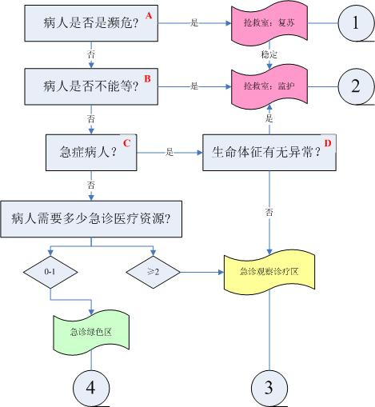
高风险／潜在危险情况 | 活动性胸痛，怀疑急性冠脉综合征但不需要立即进行抢救，稳定 有脑梗表现，但不符合1级标准 腹痛(考虑绞窄性肠梗阻) 中毒患者(但不符合1级标准) 突发意识程度改变情况(嗜睡、定向障碍、晕厥) 糖尿病酮症酸中毒 骨筋膜室综合征 精神障碍(有自伤或伤人倾向) 阴道出血，宫外孕，血流动力学稳定 创伤患者，有高危险性受伤机制(如3m以上跌倒、乘客甩出车外、同乘人员严重受伤或死亡等) 其他：凡分诊护士认为患者存在高风险，但不需紧急抢救或潜在危险情况

人工评定指标（临床发现）(《急诊预检分诊专家共识》2018)
1级 | 心博/呼吸停止或节律不稳定
 | 气道不能维持
 | 休克
 | 明确心肌梗死
 | 急性意识障碍/无反应或仅有疼痛刺激反应（GCS < 9）
 | 癫痫持续状态
 | 复合伤（需要快速团队应对）
 | 急性药物过量
 | 严重的精神行为异常，正在进行的自伤或他伤行为，需立即药物控制者
 | 严重休克的儿童/婴儿
 | 小儿惊厥等
2级 | 气道风险:严重呼吸困难/气道不能保护 | 意识状态的改变是判断头部外伤病人脑功能状态的重要指标。常用方法是“AVPU”评分，该评分系统把意识状态分为四级：反应灵敏(alert)、对语言(verba)刺激有反应、对疼痛(pain)刺激有反应和无反应(Unconscious or Unresponsive)。 机敏性和定向力判断：大声、反复呼喊伤员，观察该伤员对喊声有无反应。 问伤员：“您叫什么名字?” 问伤员：“您知道现在在什么地方吗?” 问伤员：“您知道今天是几号?几点钟?” 问伤员：“您知道刚才发生什么事情了吗?” 记录伤员回答上述4个问题的时间和能回答的个数中的一个，AVPU评分就记作“A”。 注意：(1)正确回答问题的个数反映了定向力的程度，如果该伤员回答出了4个问题中的3个，记作“LOC＝A and O×3”。反复询问伤员上述4个问题，观察病人意识的变化。如果伤员不能回答上述4个任何问题，则进一步做下列检查。 (2)对语言刺激的反应：大声呼喊伤员，观察该伤员对喊声有无睁眼、动作、喃喃作语或呻吟反应。记录伤员出现上述反应的时间。只要有这些反应，AVPU评分就记作“V”。 注意：反复检查伤员对语言刺激的反应，注意其变化。如果伤员对语言刺激无反应，则进一步做疼痛刺激反应检查。 (3)对疼痛刺激的反应：医生手指屈曲呈半握拳状，用食指近侧指间关节背部的突起处摩擦伤员的胸骨处，观察该伤员面部有无表情变化。也可以抓捏伤员观察对疼痛的反应。只要有运动或发声反应，AVPU评分就记作“P”。若伤员对疼痛刺激也无反应，则可以认为该伤员无意识，AVPU评分就记作“U”。
 | 循环障碍，皮肤湿冷花斑，灌注差/怀疑脓毒症
 | 昏睡（强烈刺激下有防御反应）
 | 急性脑卒中
 | 类似心脏因素的胸痛
 | 不明原因的严重疼痛伴大汗（脐以上）
 | 胸腹疼痛，已有证据表明或高度怀疑以下疾病：急性心梗、急性肺栓塞、主动脉夹层、主动脉瘤、急性心肌炎/心包炎、心包积液、异位妊娠、消化道穿孔、睾丸扭转
 | 所有原因所致严重疼痛（7~10分）
 | 活动性或严重失血
 | 严重的局部创伤-大的骨折、截肢
 | 过量接触或摄入药物、毒物、化学物质、放射物质等
 | 严重的精神行为异常（暴力或攻击），直接威胁自身或他人, 需要被约束
3级 | 急性哮喘，但血压、脉搏稳定
 | 嗜睡（可唤醒，无刺激情况下转入睡眠）
 | 间断癫痫发作
 | 中等程度的非心源性胸痛
 | 中等程度或年龄 > 65岁无高危因素的腹痛
 | 任何原因出现的中重度疼痛，需要止疼（4~6分）
 | 任何原因导致的中度失血
 | 头外伤
 | 中等程度外伤，肢体感觉运动异常
 | 持续呕吐/脱水
 | 精神行为异常：有自残风险/急性精神错乱或思维混乱/焦虑/抑郁/潜在的攻击性
 | 稳定的新生儿
4级亚急症 | 吸入异物，无呼吸困难
 | 吞咽困难，无呼吸困难
 | 呕吐或腹泻，无脱水
 | 中等程度疼痛，有一些危险特征
 | 无肋骨疼痛或呼吸困难的胸部损伤
 | 非特异性轻度腹痛
 | 轻微出血
 | 轻微头部损伤，无意识丧失
 | 小的肢体创伤，生命体征正常，轻中度疼痛
 | 关节热胀，轻度肿痛
 | 精神行为异常，但对自身或他人无直接威胁
4级非急症 | 病情稳定，症状轻微
 | 低危病史且目前无症状或症状轻微
 | 无危险特征的微疼痛
 | 微小伤口-不需要缝合的小的擦伤、裂伤
 | 熟悉的有慢性症状患者
 | 轻微的精神行为异常
 | 稳定恢复期或无症状患者复诊/仅开药
 | 仅开具医疗证明

数据流程
院前急救系统
患者主索引
数据同步
急诊排队叫号系统
急诊挂号系统
数字CDR (标准值域、观察项、评分表)

患者病情交接单 WST 621
查询引用
与其他业务域的数据交互

预检分诊
三无人员标记
分诊病情统计
分诊患者流量统计 基于耗时的各类统计
患者基本信息
群发伤标记
患者身份信息
患者信息补充
就诊信息

患者就诊记录
绿色通道标记
主诉、病史
分诊标准
分诊指引单

客观评估指标
病情级别
症状、体征
急诊分诊记录
腕带
人工评定指标
快速检查检验结果
就诊科室
评分表指标结果

常用主诉字典

评分表分析
评分表
评分表在急诊预检分诊中的运用
分诊级别
直接作为条件
临床发现
非客观指标条件
评分结果生成
使用评分结果生成的临床发现作为非客观指标条件判断分诊级别，在评分表多维度的支持下，比直接得出的临床发现精确度更高(如判断严重创伤)
急诊评分系统 |  |  |  |  |  | 中联新门诊系统的急诊预检分诊相关9张评分表(参照米健)
1.临床上大约有50个以上的评分系统被广泛应用在院前和院内急诊中(重医附二院2015). 2.目前为止,尚无一种评分系统可以做到普遍适用, 每种评分系统都有其自身优点和不足(;第二军医大学附属长海医院2010) 3.麦迪斯顿：MEWS,REMS,RTS,GCS,疼痛评分,胸痛五因子评分 4.金仕达卫宁：MEWS,GCS,疼痛评分,皮肤情况
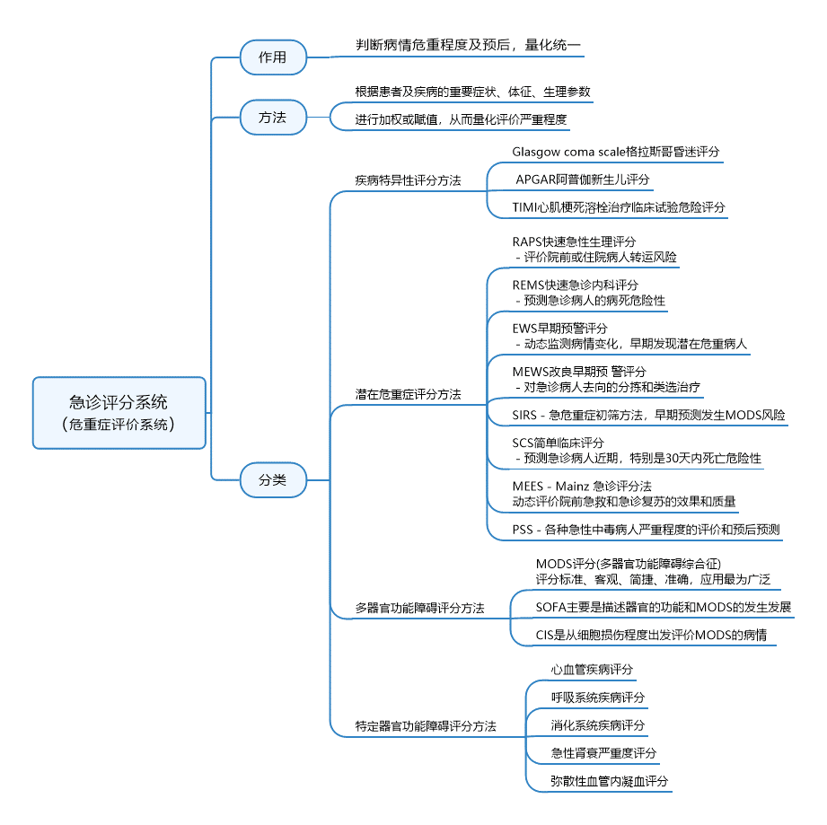
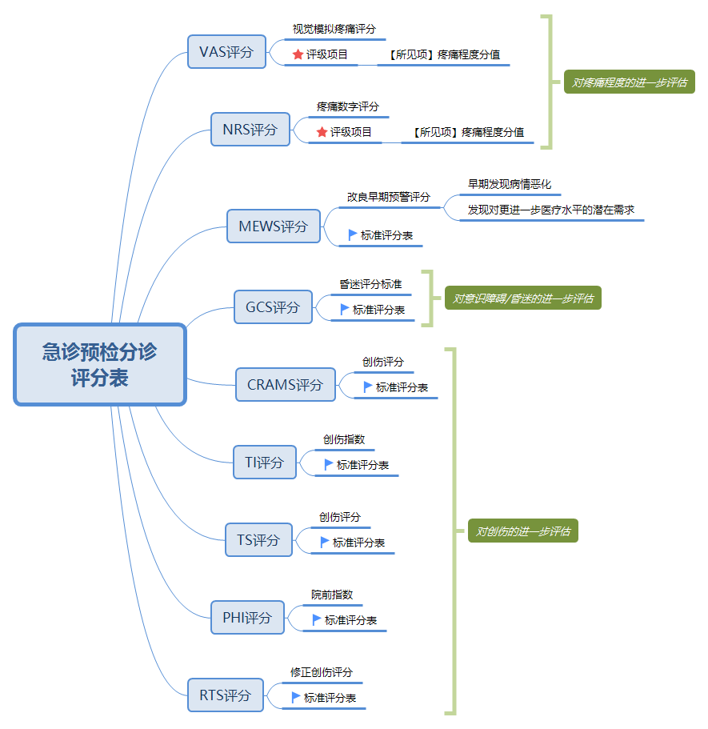

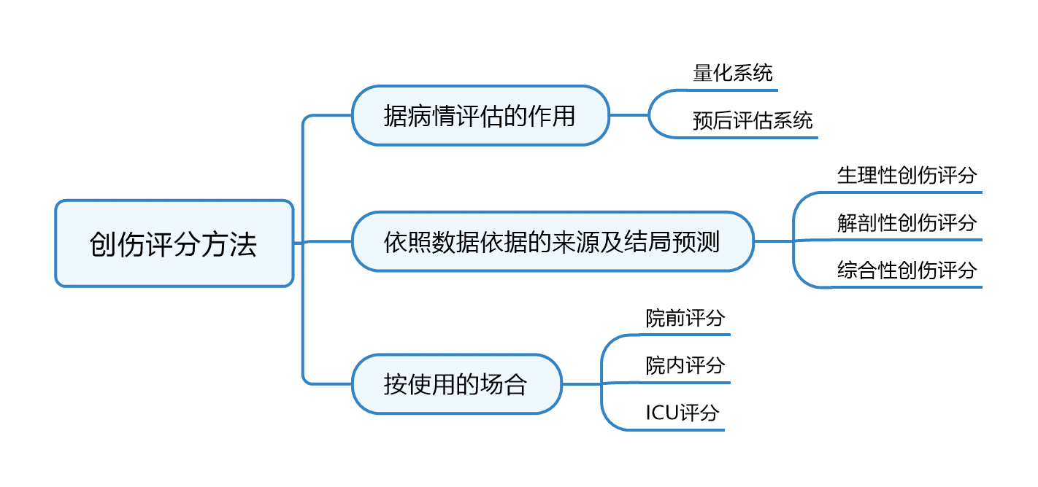

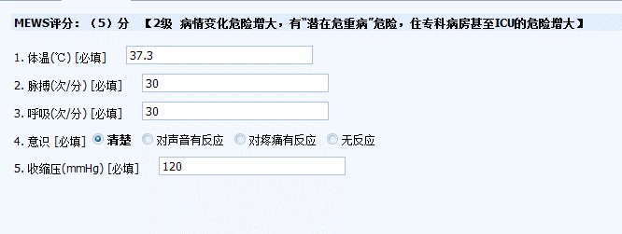



以及为常见的几种评分表的解析。
序号 | 分类 | 评分表名称 | 评分规则 | 特点说明
1 | 意识判断 | 格拉斯哥昏迷评分 (GCS，Glasgow Coma Scale) | 属于生理学的评价方法。由格拉斯哥大学的两位神经外科教授Graham Teasdale与Bryan J. Jennett在在 1974提出, 目的在于标准化评估头部伤患者的意识水平,主要由运动( 1 ～ 6分 ) 、言 语( 1～ 5分) 和睁眼状况 ( 1～ 4分) 三个参数来描述。 GCS得分在 3～ 15分, 13分及 13分以上表明轻度脑部损伤, 9～ 12分为 中度脑部损伤,低于 9分为重度脑部损伤。对于药物麻痹的患者和外伤导致麻痹的患者( 如高位截瘫) , 运动不能作为判断意识状态的方法。 | 属于生理学类的创伤评分法的一种。用来判断病人的意识情况，比较客观。
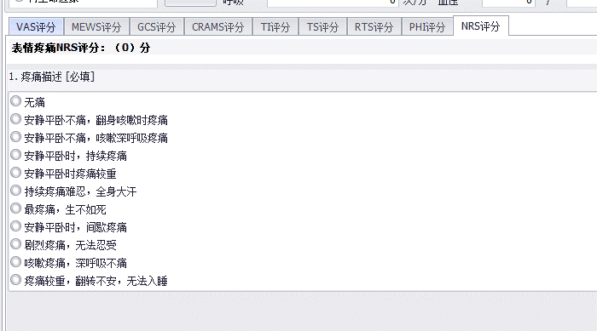
2 |  | 改良早期预警评分 (MEWS，Modified early warning score) | Morgan等于1997年首次提出EWS，2001年，Subbe等对其进行改良，形成MEWS。 EWS评分包括精神反应、脉搏、收缩压、呼吸频率和体温5个简单的生理指标； MEWS评分包括收缩压、呼吸频率、脉搏(心率)、体温、AVPU评分（A为清醒、v为对声音的反应、P为对疼痛的反应、U无反应）。 EWS侧重于动态监测病人的病情变化，早期发现那些潜在危重症病人； MEWS侧重于对急诊病人去向的分拣和类选治疗。 | 最大优点是简单易行，可以在病人床旁快速获取相关参数，数分钟即可完成评分和对病人的评价。 但MEWS 评分的局限性在于其将收缩压101 ～ 199 mmHg 范围内的患者均评估为0 分，因此对于单一性血压升高或高血压病人的识别力较差。
3 | 疼痛评分 | 视觉模拟疼痛评分(VAS，visual analogue scale) | 基本的方法是使用一条长约10cm的游动标尺，一面标有10个刻度，两端分别为“0”分端和“10”分端，0分表示无痛，10分代表难以忍受的最剧烈的疼痛。一面背向病人，让病人在直尺上标出能代表白己疼痛程度的相应位置，医师根据病人标出的位置为其评出分数，临床评定以“0～2”分为“优”，“3～5”分为“良”，“6～8”分为 “可”，>“8”分为“差”。 | 临床治疗前后使用同样的方法即可较为客观的做出评分，并对疼痛治疗的效果进行较为客观的评价。此方法简单易行，相对比较客观，而且敏感。
4 |  | 疼痛数字评分 （NRS，Numeric. Rating Scale） | 它由一系列用来描述疼痛的形容词组成，也被称为言语评价量表，这些形容词按从最轻到最强的疼痛顺序排列。将疼痛的程度用 0 ～ 10 表示， 0 表示无痛， 1〜3:轻度疼痛；4〜6:中度疼痛；7〜10:重度疼痛，患者挑选一个数字代表其疼痛程度;对于无意识障碍的患者可由患者本人进行评分，对于存在意识障碍的患者可由知悉患者病情的家属或陪护人员以及结合患者的面部表情、腿部姿势、身体活动度、哭闹、可安慰性等进行评估，因此具有更高的客观性和准确性。 | 疼痛引起的血压升高、心率增快等生 理反应也会对患者病情的评估产生影响，疼痛管理 也是患者取得良好治疗和预后的重要指标
5 | 急诊院前创伤评分 | 创伤指数 （TI，trauma index） 修正创伤指数 （RTI，revised trauma index） | 1971年由Kirkpatrick等提出的以患者生命体征为基础而研究的创伤评分方法。 1990年Smith等修订了创伤指数并命名为RTI。 依据肉眼观察损伤部位、损伤类型、循环（血压、脉搏）、呼吸和意识5个方面记分。 任一项指标均是４级计分（1,3,5,6分), 将各项积分累计相加，通过总分评定患者的损伤严重情况. 总分越高，伤情越重，总分<=9为轻损伤，门诊治疗即可； 10-16分为中度伤；>=17分为重度，应收住院治疗； >=21分则病死率剧增；>=29分则80%在1周内死亡。 | 此法可将危重伤员和一般伤员分开，易掌握，不需要任何特殊仪器，应用十分方便，能够最佳地预测出创伤 患者的最终去向。 TI评分和ISS评分的伤情程度之间存在着正相关联系。 TI评分有着观察方便和操作便捷，利于动态评价等特点，在各类评分中能够更好地预测患者住院情况，在此方面显著优于其他种类的评分，因此在临床上应首选TI评分作为分流标准。 | 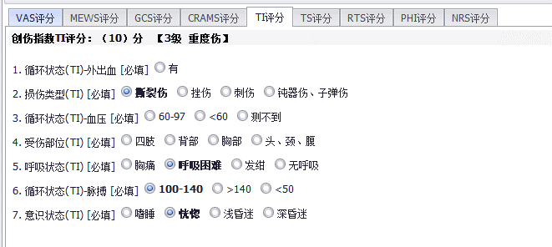
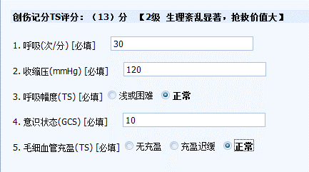
6 |  | 创伤评分 （TS，trauma score） | 属于生理学的评价方法。1981年由Champin等提出，由呼吸频率、呼吸幅度、收缩压、毛细血管充盈度及GCS评分组成。将各项分值相加所得总分记为TS，有效值为1～16分。 TS分值为14-16分者，生理变化小，生存率为96% 1-3分者，生理变化很大，死亡率>9% 4-13分者，生理变化显著，抢救效果亦显著。 常以TS<12分为重伤的标准，灵敏度为63%-85%，特异性为75%-99%，准确度为98.7%。 | TS应用较多，但人们发现其灵敏性较低，常易遗漏严重创伤伤员，尤其是对于头部损伤患者的严重程度估计欠准确
7 |  | 修正创伤评分法 （RTS，Revised Trauma score） | 属于生理学的评价方法。hampin等于1989年提出了RTS，取消了TS中难以判断的呼吸幅度和毛细血管充盈度的观察， 仅由收缩压（SBP)、呼吸频率（RR)和GCS三项构成。总分介于０～１２分。包括两个版本： 其一适用于现场指导分类，称之为T-RTS，T-RTS=GCS+RR+SBP。 其二是在此基础上再将三项分别配以一个权重系数，其RTS值=0.9368GCS+0.2908RR+0.7326SBP 其权重系数是根据美国严重创伤结局研究(MTOS)资料计算出来的，故称之为MTOS-RTS | 更能反映生理功能紊乱，可用于创伤结局预测。 但RTS评分有明显的局限性，其变化与损伤部位关系密切，而对多发伤、复合伤的评价效果较差。 RTS评分值和ISS评分的伤情程度之间存在负相关联系
8 |  | 院前分类指数 （PHI，prehospital index） | 1986年由Kochler等提出，规定收缩压、脉搏、呼吸、意识4项生理指0-5标分的标准， 各项记分相加，胸腹穿透伤另加4分，总分0-3分为轻伤，4-20分为重伤。 | 主要适用于15岁以上的急性创伤病人，主要应用于创伤严重程度的评定、预后判断、以及病人的分流处理，特别适用于突发大批伤员的合理处置。
9 |  | CRAMS评分 | CRAMS是代表5个参数的英文字头：C（circulation）循环，R(respirtion)呼吸，A(abdomen)腹部，M(motor)运动，S(speech)语言。 Gormican于1980年提出，1985年Clemmer等对其进行了修正. 包括循环、呼吸、胸腹、运动和语言5个参数，按轻、中、重度异常分别赋值2、1、0分，总分为5个项目总和。 分值越低，死亡率越高：>=7分属轻伤，死亡率为0.15%;<=6分为重伤，死亡率为62%。 | 修订后的CRAMS评分，是国内院前创伤评分体系中应用最多的方法
10 | 急诊院内评分 | 简明损伤定级 (AIS，Abbreviated Injury Scale) | LOINC CODE：LP186249-1：https://loinc.org/LP186249-1/ 属于解剖学评价方法。1969年，美国医学会和美国汽车医学学会召集各专科医生和有关研究人员、专家、教授，结合他们的医疗实践经验，查阅对比了数千例不同类型的损伤资料，设定不同程度创伤的级别数字，制定出简明刨伤分级标准(AIS)。 每一个伤员的伤情都可用一个6位数字表示，第5位与第6位数字之间用小数点隔开。左起第1位数字表示损伤部位代号，共分九个区：①皮肤，包括擦伤与烧伤；②头颅部；③颌面部；④颈部；⑤胸部；⑥腹部及盆腔内脏器；⑦脊柱；⑧上肢；⑨下肢。左起第2、3位数字代表同一分区不同损伤器官和部位的代号。左起第4、5位数字是损伤严重程度代码，同一器官或部位数字越大，伤情越重。左起第6位(即小数点后面一位)表示多发伤伤员总的伤情严重性的代码，共分为六级：①轻度创伤；②中度创伤；③重度创伤；④严重创伤；⑤危重创伤；⑥极重创伤。 | 创伤研究中，AIS评分的分值和各系统的损伤程度分值间存在非线性联系，无法进行相加以及平均计算，同时，对于２个以上的创伤亦较难加以评定对比，因此 仅仅适合单个损伤的急诊评定。
11 |  | 损伤严重程度评分（ISS，Injury Severe Score） 及创伤严重度改良评分法(RISS) | 属于解剖学评价方法。是基于 AIS的 一种评分方法，主要步骤是将人体划分成６个区域，选取损 伤最为严重的３个区域，统计此３个区域中损伤最高值的平方 和，计算所得ISS标准范围是１～７５分，通常把ISS＝１６用作 严重伤、多发伤的评分标准。 RISS将ISS原有的3个损伤最严重的区域扩展至4个，然后根据数学模型得到最终的评分。 | 由 于如今ISS评分几乎被世界公认，且广泛应用在规范评估及对比创伤患者病情轻重方面。 是对多发伤进行评分的一种常用方法,判定准确度显著优于CRAMS评分。 ISS有评分条件限制，应用也不方便。
12 | 其他 | 胸痛5因素评分（HEART评分） | 据统计，各级医院急诊内科就 诊患者中，5%-30%主诉为胸痛，特别是三级医院胸痛为主诉的 患者占20%-30%。HEART 评分共有 5 个变量，分别为：病史（history）、心电图（ECG）、年龄（age）、危险因素（risk factor）、肌钙蛋白（troponin）。 HEART3评分在HEART基础上结合了性别、心电图、肌钙蛋白2小时复查。 主要不良心血管事件（MACE）发生率随着评分增加而显著增加。HEART 评分在 0~ 3 分，发生 MACE（不良心血管事件） 为 0.99%，建议该类患者出院观察；评分为 4~ 6 分，MACE 为 11.6%，建议该类患者留院观察；当 HEART 评分为 7~ 10 分时，MACE 达 65.2%，建议该类患者住院治疗。 | HEART评分和MEWS评分均能对急性胸痛患者的病情及预后有较好的临床预测价值。HEART评分在患者急诊住院的预测价值高于MEWS评分,但两者在对患者30 d内死亡预测价值上差异无统计学意义。
13 |  | 急性生理与慢性健康评分 （APACHEⅡ评分） Acute Physiology and Chronic Health Evaluation | 由急性生理学评分（APS，12项生理指标）、年龄评分、慢性健康评分3部分组成，最后得分为三者之和。理论最高分71分，分值越高病情越重。 | 自APACHII评分系统问世以来，便以其简便和可靠的特点倍受医学界的认可。目前已成为世界范围内ICU普遍使用的评分系统。在我国虽然发展较晚，但在北京、上海等地已经引入并开始使用该系统。

功能特性需求
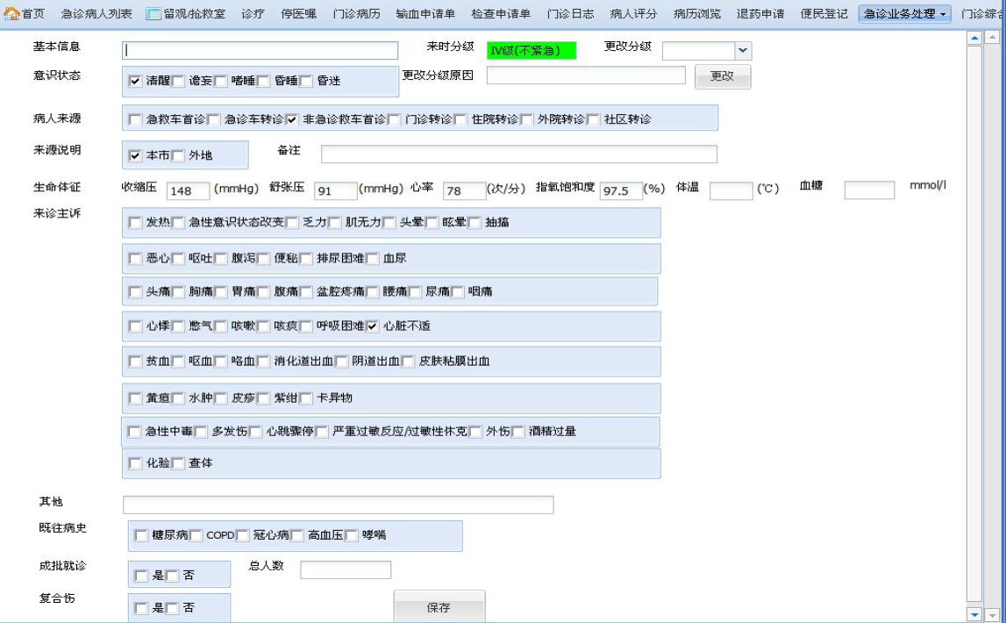
分类 | 功能 | 功能及特性说明 | 分工
基础功能 | 急诊常见主诉 | 分类及常用主诉的维护（增改删停） | 蒋敏
 | 病人来源 | 通过基础数据字典维护，产生数据到zlBaseCode即可
 | 意识状态
 | 陪同人员
 | 常见既往史
 | 急诊挂号费设置 | 指定某个收费项目为急诊挂号收费项目，以便预检分诊时产生挂号费用。 在费用参数设置-费用基础配置-特定收费项目，增加一个"急诊挂号费"
预检分诊护士站 | 就诊信息登记 | 支持读取医保卡、身份证、就诊卡等自动获取患者身份基本信息，并对新患者建档 | 蒋廷中
 |  | 提供病人来源、意识状态、主诉、既往史、陪同人员的登记，三无患者标识、成批就诊标识及人数登记、复合伤标识
 | 生命体征采集 | 提供6项体征的输入：体温、心率、呼吸、收缩压、舒张压、指氧饱和度、血糖 也提供仪器自动采集接口（提供外挂部件接口），根据北京市的客观标准进行病情级别判断。
 | 预检分诊信息登记 | 1.根据北京标准，提供人工评定指标的选择，区分成人和儿童 2.提供两种评分表：疼痛数字评分(NRS)、格拉斯哥GCS清醒程度评分。 3.提供修订分级，提供修订说明登记 4.提供分诊科室登记 5.保存时对1、2级患者自动挂号功能（病人挂号记录.急诊为1），挂号费记帐，离院时统一结算，3，4级病人产生挂号划价费用
 | 重新分诊 | 1.对病情变化或 3、4级到达响应时限的患者重新分诊 2.对未接诊病人，相当于修改功能，修改患者信息及分诊登记信息。
 | 已分诊病人列表 | 已分诊病人清单，缺省只显示已分诊、未接诊的病人 | 张永康
 |  | 按病情等级中定义的颜色区别显示(单独一列：颜色)
 |  | 对已分诊但未接诊病人，提供删除分诊记录的功能（包括患者就诊信息）
 |  | 提供按登记时间范围查找的功能条件：分诊时间范围，未挂号、未接诊、已接诊
 | 分诊指引单打印 | 分诊登记后打印单据，包括患者基本信息、分诊级别、分诊科室，提供重打功能 | 蒋敏
 | 腕带打印 | 对1、2级患者提供身份标识（腕带打印），提供重打功能
 | 报表查询及打印 | 提供按分诊时间查询统计，包括：分诊病情统计，分诊患者流量统计，基于耗时的各类统计(根据不同医院需求)
急诊医生站 |  | 主要功能同门诊医生站，差异： 1.病人列表，根据分诊级别以不同的背景色显示（1、2级红色，3级黄色，4级绿色） 2.提供重新分级的功能，包括更改分级的原因登记 3.提取预检分诊时的体征信息 4.取消非急诊的预约、社区、临床路径等非急诊相关的功能 5.转诊、强制续诊，限定为急诊科的诊室 6.接诊科室限制为急诊科室 7.医生可对病人标记为“绿色通道”，标记后病人医嘱发送产生的费用都以记帐单方式产生（先诊疗后付费），不交费的情况下，可以取药、做检查或检验。提供取消标记的反向操作功能（简化处理为不做逻辑限制）. 8.把会诊申请、输血申请这类常用功能放到工具栏 | 张永康
数据整理 |  | 数据结构及分诊评级指标的规则数据整理 | 张永康

北京市推荐预检分诊界面（参照协和医院软件）

